control notas D 07
CONTROL DE NOTAS
 |  | FORMATO D-07
1. PROGRAMA ACADÉMICO / ÁREA DE CONOCIMIENTO: |  |  |  |  |  |  |  |  |  |  |  | 2. SUBPROGRAMA ACADÉMICO / CARRERA:
3. SUBPROYECTO: |  |  |  |  |  |  |  |  |  |  |  | 4. CÓDIGO: |  |  |  |  |  |  | 5. SEMESTRE ó AÑO |  |  |  |  | 6. SECCIÓN:
7. TURNO: |  |  | 8. MODALIDAD: |  |  |  |  |  |  |  |  |  |  |  |  |  |  |  | 9. PERIODO LECTIVO:
10. CENTRO DE ESTUDIO / SEDE: |  |  |  |  |  |  |  |  |  | 11. PROFESOR:
12. CEDULA: |  | 13. TLF. MOVIL: |  |  |  |  |  |  |  | 14. TLF. LOCAL:
15. CORREO ELECTRONICO:
16. Nº | 17. Apellidos y Nombres | 18. C.I. | MÓDULO I |  |  |  |  |  | MÓDULO II |  |  |  |  |  | MÓDULO III |  |  |  |  |  | MÓDULO IV |  |  |  |  |  | 19 Total | 20. Definitivas

 |  |  | N1 | 15% | N2 | 10% | NT | 25% | N1 | 15% | N2 | 10% | NT | 25% | N1 | 15% | N2 | 10% | NT | 25% | N1 | 15% | N2 | 10% | NT | 25%
1 |  |  |  | 0.00 |  | 0.00 | 0.00 | 0.00 |  | 0.00 |  | 0.00 | 0.00 | 0.00 |  | 0.00 |  | 0.00 | 0.00 | 0.00 |  | 0.00 |  | 0.00 | 0.00 | 0.00 | 0.00 | 0.00
2 |  |  |  | 0.00 |  | 0.00 | 0.00 | 0.00 |  | 0.00 |  | 0.00 | 0.00 | 0.00 |  | 0.00 |  | 0.00 | 0.00 | 0.00 |  | 0.00 |  | 0.00 | 0.00 | 0.00 | 0.00 | 0.00
3 |  |  |  | 0.00 |  | 0.00 | 0.00 | 0.00 |  | 0.00 |  | 0.00 | 0.00 | 0.00 |  | 0.00 |  | 0.00 | 0.00 | 0.00 |  | 0.00 |  | 0.00 | 0.00 | 0.00 | 0.00 | 0.00
4 |  |  |  | 0.00 |  | 0.00 | 0.00 | 0.00 |  | 0.00 |  | 0.00 | 0.00 | 0.00 |  | 0.00 |  | 0.00 | 0.00 | 0.00 |  | 0.00 |  | 0.00 | 0.00 | 0.00 | 0.00 | 0.00
5 |  |  |  | 0.00 |  | 0.00 | 0.00 | 0.00 |  | 0.00 |  | 0.00 | 0.00 | 0.00 |  | 0.00 |  | 0.00 | 0.00 | 0.00 |  | 0.00 |  | 0.00 | 0.00 | 0.00 | 0.00 | 0.00
6 |  |  |  | 0.00 |  | 0.00 | 0.00 | 0.00 |  | 0.00 |  | 0.00 | 0.00 | 0.00 |  | 0.00 |  | 0.00 | 0.00 | 0.00 |  | 0.00 |  | 0.00 | 0.00 | 0.00 | 0.00 | 0.00
7 |  |  |  | 0.00 |  | 0.00 | 0.00 | 0.00 |  | 0.00 |  | 0.00 | 0.00 | 0.00 |  | 0.00 |  | 0.00 | 0.00 | 0.00 |  | 0.00 |  | 0.00 | 0.00 | 0.00 | 0.00 | 0.00
8 |  |  |  | 0.00 |  | 0.00 | 0.00 | 0.00 |  | 0.00 |  | 0.00 | 0.00 | 0.00 |  | 0.00 |  | 0.00 | 0.00 | 0.00 |  | 0.00 |  | 0.00 | 0.00 | 0.00 | 0.00 | 0.00
9 |  |  |  | 0.00 |  | 0.00 | 0.00 | 0.00 |  | 0.00 |  | 0.00 | 0.00 | 0.00 |  | 0.00 |  | 0.00 | 0.00 | 0.00 |  | 0.00 |  | 0.00 | 0.00 | 0.00 | 0.00 | 0.00
10 |  |  |  | 0.00 |  | 0.00 | 0.00 | 0.00 |  | 0.00 |  | 0.00 | 0.00 | 0.00 |  | 0.00 |  | 0.00 | 0.00 | 0.00 |  | 0.00 |  | 0.00 | 0.00 | 0.00 | 0.00 | 0.00
11 |  |  |  | 0.00 |  | 0.00 | 0.00 | 0.00 |  | 0.00 |  | 0.00 | 0.00 | 0.00 |  | 0.00 |  | 0.00 | 0.00 | 0.00 |  | 0.00 |  | 0.00 | 0.00 | 0.00 | 0.00 | 0.00
12 |  |  |  | 0.00 |  | 0.00 | 0.00 | 0.00 |  | 0.00 |  | 0.00 | 0.00 | 0.00 |  | 0.00 |  | 0.00 | 0.00 | 0.00 |  | 0.00 |  | 0.00 | 0.00 | 0.00 | 0.00 | 0.00
13 |  |  |  | 0.00 |  | 0.00 | 0.00 | 0.00 |  | 0.00 |  | 0.00 | 0.00 | 0.00 |  | 0.00 |  | 0.00 | 0.00 | 0.00 |  | 0.00 |  | 0.00 | 0.00 | 0.00 | 0.00 | 0.00
14 |  |  |  | 0.00 |  | 0.00 | 0.00 | 0.00 |  | 0.00 |  | 0.00 | 0.00 | 0.00 |  | 0.00 |  | 0.00 | 0.00 | 0.00 |  | 0.00 |  | 0.00 | 0.00 | 0.00 | 0.00 | 0.00
15 |  |  |  | 0.00 |  | 0.00 | 0.00 | 0.00 |  | 0.00 |  | 0.00 | 0.00 | 0.00 |  | 0.00 |  | 0.00 | 0.00 | 0.00 |  | 0.00 |  | 0.00 | 0.00 | 0.00 | 0.00 | 0.00
16 |  |  |  | 0.00 |  | 0.00 | 0.00 | 0.00 |  | 0.00 |  | 0.00 | 0.00 | 0.00 |  | 0.00 |  | 0.00 | 0.00 | 0.00 |  | 0.00 |  | 0.00 | 0.00 | 0.00 | 0.00 | 0.00
17 |  |  |  | 0.00 |  | 0.00 | 0.00 | 0.00 |  | 0.00 |  | 0.00 | 0.00 | 0.00 |  | 0.00 |  | 0.00 | 0.00 | 0.00 |  | 0.00 |  | 0.00 | 0.00 | 0.00 | 0.00 | 0.00
18 |  |  |  | 0.00 |  | 0.00 | 0.00 | 0.00 |  | 0.00 |  | 0.00 | 0.00 | 0.00 |  | 0.00 |  | 0.00 | 0.00 | 0.00 |  | 0.00 |  | 0.00 | 0.00 | 0.00 | 0.00 | 0.00
19 |  |  |  | 0.00 |  | 0.00 | 0.00 | 0.00 |  | 0.00 |  | 0.00 | 0.00 | 0.00 |  | 0.00 |  | 0.00 | 0.00 | 0.00 |  | 0.00 |  | 0.00 | 0.00 | 0.00 | 0.00 | 0.00
20 |  |  |  | 0.00 |  | 0.00 | 0.00 | 0.00 |  | 0.00 |  | 0.00 | 0.00 | 0.00 |  | 0.00 |  | 0.00 | 0.00 | 0.00 |  | 0.00 |  | 0.00 | 0.00 | 0.00 | 0.00 | 0.00
21 |  |  |  | 0.00 |  | 0.00 | 0.00 | 0.00 |  | 0.00 |  | 0.00 | 0.00 | 0.00 |  | 0.00 |  | 0.00 | 0.00 | 0.00 |  | 0.00 |  | 0.00 | 0.00 | 0.00 | 0.00 | 0.00
22 |  |  |  | 0.00 |  | 0.00 | 0.00 | 0.00 |  | 0.00 |  | 0.00 | 0.00 | 0.00 |  | 0.00 |  | 0.00 | 0.00 | 0.00 |  | 0.00 |  | 0.00 | 0.00 | 0.00 | 0.00 | 0.00
23 |  |  |  | 0.00 |  | 0.00 | 0.00 | 0.00 |  | 0.00 |  | 0.00 | 0.00 | 0.00 |  | 0.00 |  | 0.00 | 0.00 | 0.00 |  | 0.00 |  | 0.00 | 0.00 | 0.00 | 0.00 | 0.00
24 |  |  |  | 0.00 |  | 0.00 | 0.00 | 0.00 |  | 0.00 |  | 0.00 | 0.00 | 0.00 |  | 0.00 |  | 0.00 | 0.00 | 0.00 |  | 0.00 |  | 0.00 | 0.00 | 0.00 | 0.00 | 0.00
25 |  |  |  | 0.00 |  | 0.00 | 0.00 | 0.00 |  | 0.00 |  | 0.00 | 0.00 | 0.00 |  | 0.00 |  | 0.00 | 0.00 | 0.00 |  | 0.00 |  | 0.00 | 0.00 | 0.00 | 0.00 | 0.00
26 |  |  |  | 0.00 |  | 0.00 | 0.00 | 0.00 |  | 0.00 |  | 0.00 | 0.00 | 0.00 |  | 0.00 |  | 0.00 | 0.00 | 0.00 |  | 0.00 |  | 0.00 | 0.00 | 0.00 | 0.00 | 0.00
27 |  |  |  | 0.00 |  | 0.00 | 0.00 | 0.00 |  | 0.00 |  | 0.00 | 0.00 | 0.00 |  | 0.00 |  | 0.00 | 0.00 | 0.00 |  | 0.00 |  | 0.00 | 0.00 | 0.00 | 0.00 | 0.00
28 |  |  |  | 0.00 |  | 0.00 | 0.00 | 0.00 |  | 0.00 |  | 0.00 | 0.00 | 0.00 |  | 0.00 |  | 0.00 | 0.00 | 0.00 |  | 0.00 |  | 0.00 | 0.00 | 0.00 | 0.00 | 0.00
29 |  |  |  | 0.00 |  | 0.00 | 0.00 | 0.00 |  | 0.00 |  | 0.00 | 0.00 | 0.00 |  | 0.00 |  | 0.00 | 0.00 | 0.00 |  | 0.00 |  | 0.00 | 0.00 | 0.00 | 0.00 | 0.00
30 |  |  |  | 0.00 |  | 0.00 | 0.00 | 0.00 |  | 0.00 |  | 0.00 | 0.00 | 0.00 |  | 0.00 |  | 0.00 | 0.00 | 0.00 |  | 0.00 |  | 0.00 | 0.00 | 0.00 | 0.00 | 0.00
31 |  |  |  | 0.00 |  | 0.00 | 0.00 | 0.00 |  | 0.00 |  | 0.00 | 0.00 | 0.00 |  | 0.00 |  | 0.00 | 0.00 | 0.00 |  | 0.00 |  | 0.00 | 0.00 | 0.00 | 0.00 | 0.00
32 |  |  |  | 0.00 |  | 0.00 | 0.00 | 0.00 |  | 0.00 |  | 0.00 | 0.00 | 0.00 |  | 0.00 |  | 0.00 | 0.00 | 0.00 |  | 0.00 |  | 0.00 | 0.00 | 0.00 | 0.00 | 0.00
33 |  |  |  | 0.00 |  | 0.00 | 0.00 | 0.00 |  | 0.00 |  | 0.00 | 0.00 | 0.00 |  | 0.00 |  | 0.00 | 0.00 | 0.00 |  | 0.00 |  | 0.00 | 0.00 | 0.00 | 0.00 | 0.00
34 |  |  |  | 0.00 |  | 0.00 | 0.00 | 0.00 |  | 0.00 |  | 0.00 | 0.00 | 0.00 |  | 0.00 |  | 0.00 | 0.00 | 0.00 |  | 0.00 |  | 0.00 | 0.00 | 0.00 | 0.00 | 0.00
35 |  |  |  | 0.00 |  | 0.00 | 0.00 | 0.00 |  | 0.00 |  | 0.00 | 0.00 | 0.00 |  | 0.00 |  | 0.00 | 0.00 | 0.00 |  | 0.00 |  | 0.00 | 0.00 | 0.00 | 0.00 | 0.00
36 |  |  |  | 0.00 |  | 0.00 | 0.00 | 0.00 |  | 0.00 |  | 0.00 | 0.00 | 0.00 |  | 0.00 |  | 0.00 | 0.00 | 0.00 |  | 0.00 |  | 0.00 | 0.00 | 0.00 | 0.00 | 0.00
37 |  |  |  | 0.00 |  | 0.00 | 0.00 | 0.00 |  | 0.00 |  | 0.00 | 0.00 | 0.00 |  | 0.00 |  | 0.00 | 0.00 | 0.00 |  | 0.00 |  | 0.00 | 0.00 | 0.00 | 0.00 | 0.00
38 |  |  |  | 0.00 |  | 0.00 | 0.00 | 0.00 |  | 0.00 |  | 0.00 | 0.00 | 0.00 |  | 0.00 |  | 0.00 | 0.00 | 0.00 |  | 0.00 |  | 0.00 | 0.00 | 0.00 | 0.00 | 0.00
39 |  |  |  | 0.00 |  | 0.00 | 0.00 | 0.00 |  | 0.00 |  | 0.00 | 0.00 | 0.00 |  | 0.00 |  | 0.00 | 0.00 | 0.00 |  | 0.00 |  | 0.00 | 0.00 | 0.00 | 0.00 | 0.00
40 |  |  |  | 0.00 |  | 0.00 | 0.00 | 0.00 |  | 0.00 |  | 0.00 | 0.00 | 0.00 |  | 0.00 |  | 0.00 | 0.00 | 0.00 |  | 0.00 |  | 0.00 | 0.00 | 0.00 | 0.00 | 0.00
41 |  |  |  | 0.00 |  | 0.00 | 0.00 | 0.00 |  | 0.00 |  | 0.00 | 0.00 | 0.00 |  | 0.00 |  | 0.00 | 0.00 | 0.00 |  | 0.00 |  | 0.00 | 0.00 | 0.00 | 0.00 | 0.00
 |  |  |  | 0.00 |  | 0.00 | 0.00 | 0.00 |  | 0.00 |  | 0.00 | 0.00 | 0.00 |  | 0.00 |  | 0.00 | 0.00 | 0.00 |  | 0.00 |  | 0.00 | 0.00 | 0.00 | 0.00 | 0.00
RESUMEN
21. RESULTADOS DE LA ACTIVIDAD DOCENTE
INSCRITOS |  | ASISTENTES |  | RETIRADOS |  | APROBADOS |  | REPROBADOS |  | ABANDONARON |  | PROSECUCIÓN
F | M | F | M | F | M | F | M | F | M | F | M | F | M

Profesor(a): Recibe: Firma y Sello: |  |  |  |  |  |  | Fecha: Firma y Sello del Programa o SubPrograma:

Escala oficial de Notas.
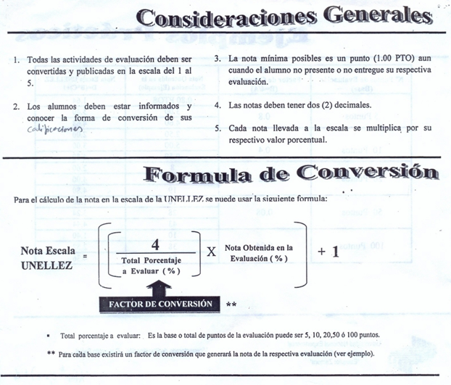
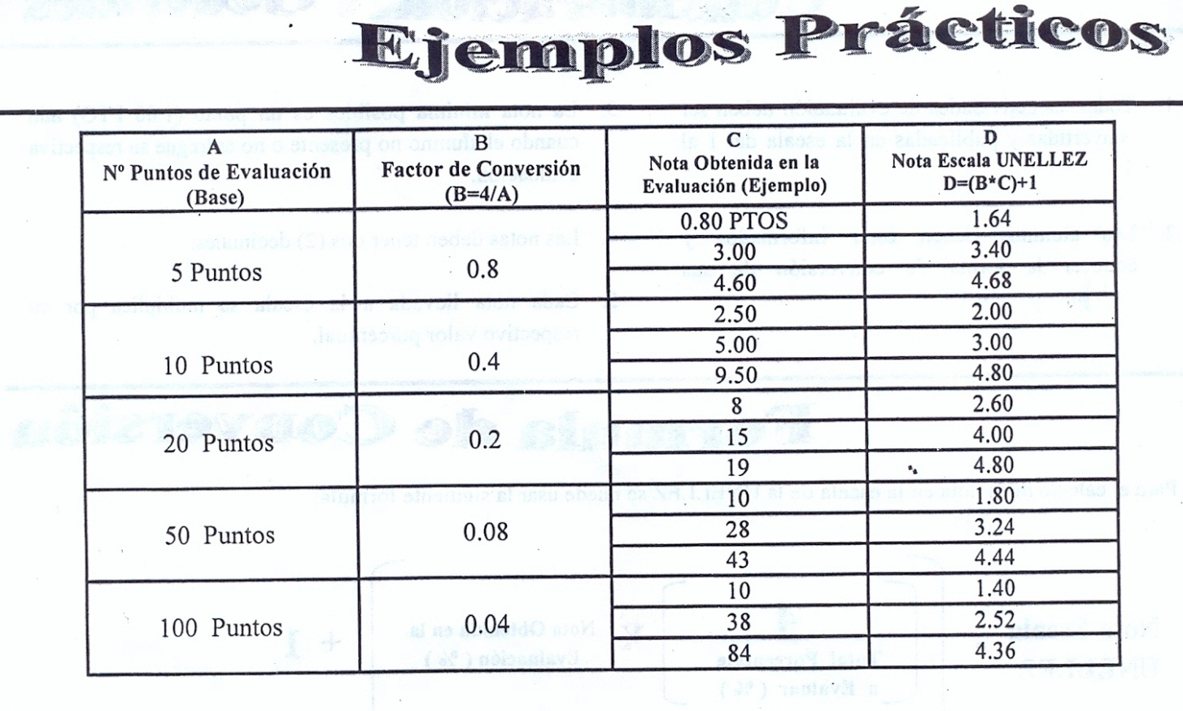
Universidad Nacional Experimental
de los Llanos Occidentales
“Ezequiel Zamora”
UNELLEZ
Escala Oficial de Notas
UNELLEZ

